HTTP Komunikace
 | Kalibrace | -0.00666
Device | Analog Discovery
Sample rate | 68.275
Samples | 51
Math1 | C1/0.7 |  | Odeslání HTTP zprávy s reakcí zásuvky |  |  |  |  |  |  | 3xNiZn akumulátor AA
 |  |  | Délka vzorku | suma amplitud vzorků | Celkový čas | Eletrický proud | Napětí | Příkon | Spotřebovaná energie | Kapacita baterie | Napětí | Energie | Počet cyklů
Time(s) | Math1(A) |  | [s] | [A] | [s] | [A] | [V] | [W] | [Wh] | [mAh] | [V] | [Wh]
-23.437504 | 0.108232 | 0.114892 | 0.014646649579 | 4.3287936 | 0.732422 | 0.084878305882 | 3.3 | 0.28009840941 | 5.6986177005E-05 | 3750 | 4.5 | 16.875 | 296124.44433
-23.42285556 | 0.247932 | 0.254592
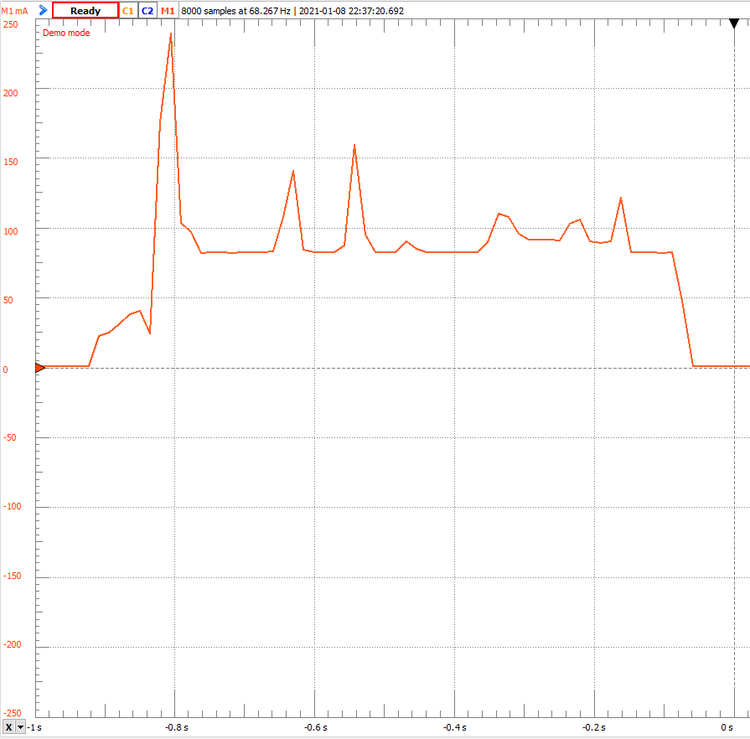
-23.40820712 | 0.120152 | 0.126812
-23.39355868 | 0.102987 | 0.109647
-23.37891024 | 0.0834386 | 0.0900986
-23.3642618 | 0.0810546 | 0.0877146
-23.34961336 | 0.0810546 | 0.0877146
-23.33496492 | 0.0810546 | 0.0877146
-23.32031648 | 0.0810546 | 0.0877146
-23.30566804 | 0.0810546 | 0.0877146
-23.2910196 | 0.0810546 | 0.0877146
-23.27637116 | 0.0834386 | 0.0900986
-23.26172272 | 0.120628 | 0.127288
-23.24707428 | 0.1397 | 0.14636
-23.23242584 | 0.137316 | 0.143976
-23.2177774 | 0.0862993 | 0.0929593
-23.20312896 | 0.0820082 | 0.0886682
-23.18848052 | 0.0820082 | 0.0886682
-23.17383208 | 0.0815314 | 0.0881914
-23.15918364 | 0.0820082 | 0.0886682
-23.1445352 | 0.0815314 | 0.0881914
-23.12988676 | 0.0815314 | 0.0881914
-23.11523832 | 0.0820082 | 0.0886682
-23.10058988 | 0.0820082 | 0.0886682
-23.08594144 | 0.0877297 | 0.0943897
-23.071293 | 0.0872529 | 0.0939129
-23.05664456 | 0.0820082 | 0.0886682
-23.04199612 | 0.0820082 | 0.0886682
-23.02734768 | 0.0820082 | 0.0886682
-23.01269924 | 0.0820082 | 0.0886682
-22.9980508 | 0.0820082 | 0.0886682
-22.98340236 | 0.0820082 | 0.0886682
-22.96875392 | 0.0867761 | 0.0934361
-22.95410548 | 0.12635 | 0.13301
-22.93945704 | 0.10251 | 0.10917
-22.9248086 | 0.0905905 | 0.0972505
-22.91016016 | 0.0905905 | 0.0972505
-22.89551172 | 0.0910672 | 0.0977272
-22.88086328 | 0.0910672 | 0.0977272
-22.86621484 | 0.0905905 | 0.0972505
-22.8515664 | 0.117768 | 0.124428
-22.83691796 | 0.091544 | 0.098204
-22.82226952 | 0.0882065 | 0.0948665
-22.80762108 | 0.096312 | 0.102972
-22.79297264 | 0.127303 | 0.133963
-22.7783242 | 0.0820082 | 0.0886682
-22.76367576 | 0.0815314 | 0.0881914
-22.74902732 | 0.0815314 | 0.0881914
-22.73437888 | 0.0815314 | 0.0881914
-22.71973044 | 0.0815314 | 0.0881914
-22.705082 | 0.0691349 | 0.0757949

Dynamické WiFi
 | Kalibrace
Device | Analog Discovery
Sample rate | 160
Počet měřeních vzorků | 849
Math1 | C1/0.7 | Dynamické připojení k WiFi |  |  |  |  |  |  | 3xNiZn akumulátor AA
 |  | Délka vzorku | suma amplitud vzorků | Celkový čas | Eletrický proud | Napětí | Příkon | Spotřebovaná energie | Kapacita baterie | Napětí | Energie | Počet cyklů
Time(s) | Math1(A) | [s] | [A] | [s] | [A] | [V] | [W] | [Wh] | [mAh] | [V] | [Wh]
-19.08125 | 0.248393 | 0.00625 | 76.00403 | 5.3 | 0.089521825677 | 3.3 | 0.29542202473 | 0.00043492686975 | 3750 | 4.5 | 16.875 | 38799.626268
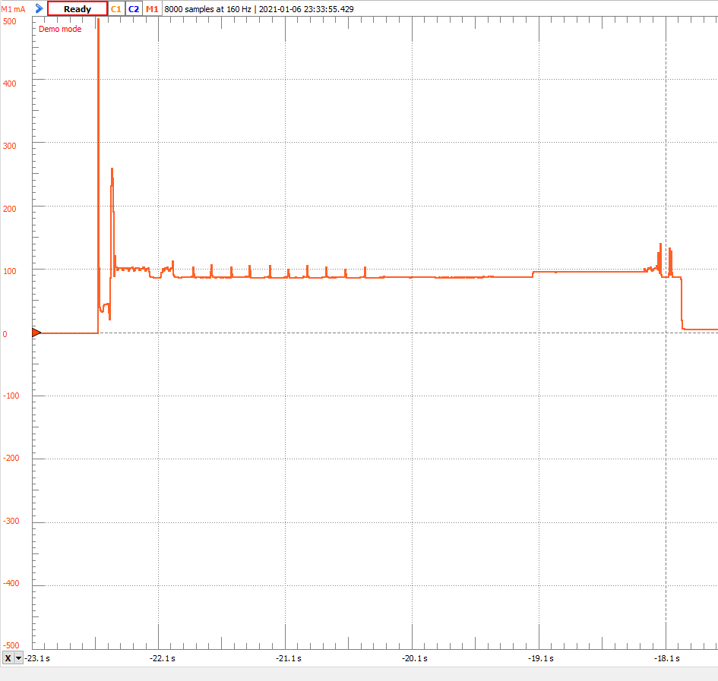
-19.075 | 0.425283
-19.06875 | 0.0576768
-19.0625 | 0.036698
-19.05625 | 0.034314
-19.05 | 0.0333604
-19.04375 | 0.0333604
-19.0375 | 0.0409891
-19.03125 | 0.0443266
-19.025 | 0.0452802
-19.01875 | 0.0448034
-19.0125 | 0.0467106
-19.00625 | 0.0467106
-19 | 0.0414659
-18.99375 | 0.0166728
-18.9875 | 0.048141
-18.98125 | 0.206912
-18.975 | 0.246963
-18.96875 | 0.249347
-18.9625 | 0.233613
-18.95625 | 0.104402
-18.95 | 0.10917
-18.94375 | 0.112508
-18.9375 | 0.119183
-18.93125 | 0.101065
-18.925 | 0.0967737
-18.91875 | 0.100588
-18.9125 | 0.101065
-18.90625 | 0.101065
-18.9 | 0.101065
-18.89375 | 0.103926
-18.8875 | 0.0986808
-18.88125 | 0.0972505
-18.875 | 0.0991576
-18.86875 | 0.101065
-18.8625 | 0.102018
-18.85625 | 0.102018
-18.85 | 0.103449
-18.84375 | 0.098204
-18.8375 | 0.0977272
-18.83125 | 0.100588
-18.825 | 0.100588
-18.81875 | 0.101542
-18.8125 | 0.102018
-18.80625 | 0.104402
-18.8 | 0.0967737
-18.79375 | 0.0967737
-18.7875 | 0.100111
-18.78125 | 0.101542
-18.775 | 0.101065
-18.76875 | 0.100588
-18.7625 | 0.0900986
-18.75625 | 0.0877146
-18.75 | 0.0881914
-18.74375 | 0.0877146
-18.7375 | 0.0877146
-18.73125 | 0.0872378
-18.725 | 0.0867611
-18.71875 | 0.0862843
-18.7125 | 0.0867611
-18.70625 | 0.0867611
-18.7 | 0.0862843
-18.69375 | 0.0867611
-18.6875 | 0.0867611
-18.68125 | 0.0858075
-18.675 | 0.0853307
-18.66875 | 0.0862843
-18.6625 | 0.100588
-18.65625 | 0.0977272
-18.65 | 0.0977272
-18.64375 | 0.101065
-18.6375 | 0.101065
-18.63125 | 0.100111
-18.625 | 0.100588
-18.61875 | 0.102495
-18.6125 | 0.0972505
-18.60625 | 0.0962969
-18.6 | 0.0996344
-18.59375 | 0.100588
-18.5875 | 0.101542
-18.58125 | 0.101542
-18.575 | 0.102972
-18.56875 | 0.0953433
-18.5625 | 0.0967737
-18.55625 | 0.100111
-18.55 | 0.101065
-18.54375 | 0.101542
-18.5375 | 0.101542
-18.53125 | 0.102495
-18.525 | 0.0967737
-18.51875 | 0.0967737
-18.5125 | 0.100588
-18.50625 | 0.101542
-18.5 | 0.102018
-18.49375 | 0.102018
-18.4875 | 0.104402
-18.48125 | 0.0877146
-18.475 | 0.0867611
-18.46875 | 0.0872378
-18.4625 | 0.0867611
-18.45625 | 0.0858075
-18.45 | 0.0872378
-18.44375 | 0.0877146
-18.4375 | 0.0872378
-18.43125 | 0.0858075
-18.425 | 0.0862843
-18.41875 | 0.0858075
-18.4125 | 0.0853307
-18.40625 | 0.0858075
-18.4 | 0.0867611
-18.39375 | 0.0862843
-18.3875 | 0.0858075
-18.38125 | 0.0853307
-18.375 | 0.0858075
-18.36875 | 0.0867611
-18.3625 | 0.0853307
-18.35625 | 0.0858075
-18.35 | 0.0858075
-18.34375 | 0.0896218
-18.3375 | 0.103926
-18.33125 | 0.0872378
-18.325 | 0.0867611
-18.31875 | 0.0867611
-18.3125 | 0.0881914
-18.30625 | 0.0877146
-18.3 | 0.0877146
-18.29375 | 0.0877146
-18.2875 | 0.0867611
-18.28125 | 0.0872378
-18.275 | 0.0872378
-18.26875 | 0.0877146
-18.2625 | 0.0867611
-18.25625 | 0.0867611
-18.25 | 0.0867611
-18.24375 | 0.0872378
-18.2375 | 0.0872378
-18.23125 | 0.0877146
-18.225 | 0.0867611
-18.21875 | 0.0881914
-18.2125 | 0.0872378
-18.20625 | 0.0872378
-18.2 | 0.0877146
-18.19375 | 0.0877146
-18.1875 | 0.107263
-18.18125 | 0.091529
-18.175 | 0.0872378
-18.16875 | 0.0877146
-18.1625 | 0.0867611
-18.15625 | 0.0867611
-18.15 | 0.0872378
-18.14375 | 0.0872378
-18.1375 | 0.0872378
-18.13125 | 0.0872378
-18.125 | 0.0872378
-18.11875 | 0.0872378
-18.1125 | 0.0872378
-18.10625 | 0.0872378
-18.1 | 0.0872378
-18.09375 | 0.0872378
-18.0875 | 0.0862843
-18.08125 | 0.0872378
-18.075 | 0.0872378
-18.06875 | 0.0877146
-18.0625 | 0.0867611
-18.05625 | 0.0862843
-18.05 | 0.0877146
-18.04375 | 0.0872378
-18.0375 | 0.101065
-18.03125 | 0.100111
-18.025 | 0.0881914
-18.01875 | 0.0872378
-18.0125 | 0.0872378
-18.00625 | 0.0858075
-18 | 0.0872378
-17.99375 | 0.0872378
-17.9875 | 0.0872378
-17.98125 | 0.0872378
-17.975 | 0.0858075
-17.96875 | 0.0872378
-17.9625 | 0.0872378
-17.95625 | 0.0872378
-17.95 | 0.0872378
-17.94375 | 0.0862843
-17.9375 | 0.0877146
-17.93125 | 0.0872378
-17.925 | 0.0872378
-17.91875 | 0.0881914
-17.9125 | 0.0877146
-17.90625 | 0.0867611
-17.9 | 0.0877146
-17.89375 | 0.0881914
-17.8875 | 0.089145
-17.88125 | 0.103926
-17.875 | 0.0953433
-17.86875 | 0.089145
-17.8625 | 0.0881914
-17.85625 | 0.0881914
-17.85 | 0.0877146
-17.84375 | 0.0877146
-17.8375 | 0.0881914
-17.83125 | 0.0881914
-17.825 | 0.0877146
-17.81875 | 0.0867611
-17.8125 | 0.0881914
-17.80625 | 0.0881914
-17.8 | 0.0881914
-17.79375 | 0.0881914
-17.7875 | 0.0881914
-17.78125 | 0.0877146
-17.775 | 0.0867611
-17.76875 | 0.0881914
-17.7625 | 0.0881914
-17.75625 | 0.0877146
-17.75 | 0.0881914
-17.74375 | 0.0881914
-17.7375 | 0.0886682
-17.73125 | 0.0962969
-17.725 | 0.0967737
-17.71875 | 0.0872378
-17.7125 | 0.0867611
-17.70625 | 0.0867611
-17.7 | 0.0872378
-17.69375 | 0.0872378
-17.6875 | 0.0867611
-17.68125 | 0.0867611
-17.675 | 0.0877146
-17.66875 | 0.0872378
-17.6625 | 0.0867611
-17.65625 | 0.0867611
-17.65 | 0.0872378
-17.64375 | 0.0872378
-17.6375 | 0.0867611
-17.63125 | 0.0867611
-17.625 | 0.0867611
-17.61875 | 0.0867611
-17.6125 | 0.0881914
-17.60625 | 0.0877146
-17.6 | 0.0877146
-17.59375 | 0.0872378
-17.5875 | 0.0877146
-17.58125 | 0.101065
-17.575 | 0.0943897
-17.56875 | 0.0877146
-17.5625 | 0.0877146
-17.55625 | 0.0877146
-17.55 | 0.0881914
-17.54375 | 0.0881914
-17.5375 | 0.0877146
-17.53125 | 0.0877146
-17.525 | 0.0877146
-17.51875 | 0.0877146
-17.5125 | 0.0881914
-17.50625 | 0.0877146
-17.5 | 0.0877146
-17.49375 | 0.0867611
-17.4875 | 0.0872378
-17.48125 | 0.0867611
-17.475 | 0.0881914
-17.46875 | 0.0872378
-17.4625 | 0.0881914
-17.45625 | 0.0872378
-17.45 | 0.0867611
-17.44375 | 0.0862843
-17.4375 | 0.0867611
-17.43125 | 0.102972
-17.425 | 0.0900986
-17.41875 | 0.0877146
-17.4125 | 0.0877146
-17.40625 | 0.0877146
-17.4 | 0.0877146
-17.39375 | 0.0862843
-17.3875 | 0.0867611
-17.38125 | 0.0867611
-17.375 | 0.0872378
-17.36875 | 0.0867611
-17.3625 | 0.0867611
-17.35625 | 0.0872378
-17.35 | 0.0872378
-17.34375 | 0.0877146
-17.3375 | 0.0867611
-17.33125 | 0.0872378
-17.325 | 0.0872378
-17.31875 | 0.0877146
-17.3125 | 0.0872378
-17.30625 | 0.0867611
-17.3 | 0.0867611
-17.29375 | 0.0872378
-17.2875 | 0.0867611
-17.28125 | 0.100588
-17.275 | 0.0939129
-17.26875 | 0.0881914
-17.2625 | 0.0877146
-17.25625 | 0.0862843
-17.25 | 0.0877146
-17.24375 | 0.0877146
-17.2375 | 0.0872378
-17.23125 | 0.0872378
-17.225 | 0.0872378
-17.21875 | 0.0877146
-17.2125 | 0.0881914
-17.20625 | 0.0881914
-17.2 | 0.0881914
-17.19375 | 0.0881914
-17.1875 | 0.0877146
-17.18125 | 0.0872378
-17.175 | 0.0881914
-17.16875 | 0.0877146
-17.1625 | 0.0877146
-17.15625 | 0.0877146
-17.15 | 0.0877146
-17.14375 | 0.0877146
-17.1375 | 0.0867611
-17.13125 | 0.0910522
-17.125 | 0.102018
-17.11875 | 0.0881914
-17.1125 | 0.0877146
-17.10625 | 0.0877146
-17.1 | 0.0872378
-17.09375 | 0.0877146
-17.0875 | 0.0867611
-17.08125 | 0.0867611
-17.075 | 0.0872378
-17.06875 | 0.0877146
-17.0625 | 0.0877146
-17.05625 | 0.0872378
-17.05 | 0.0872378
-17.04375 | 0.0872378
-17.0375 | 0.0877146
-17.03125 | 0.0867611
-17.025 | 0.0867611
-17.01875 | 0.0872378
-17.0125 | 0.0877146
-17.00625 | 0.0877146
-17 | 0.0858075
-16.99375 | 0.0867611
-16.9875 | 0.0872378
-16.98125 | 0.0862843
-16.975 | 0.104879
-16.96875 | 0.0886682
-16.9625 | 0.0872378
-16.95625 | 0.0858075
-16.95 | 0.0872378
-16.94375 | 0.0872378
-16.9375 | 0.0872378
-16.93125 | 0.0872378
-16.925 | 0.0867611
-16.91875 | 0.0872378
-16.9125 | 0.0872378
-16.90625 | 0.0872378
-16.9 | 0.0867611
-16.89375 | 0.0872378
-16.8875 | 0.0872378
-16.88125 | 0.0858075
-16.875 | 0.0867611
-16.86875 | 0.0867611
-16.8625 | 0.0877146
-16.85625 | 0.0877146
-16.85 | 0.0872378
-16.84375 | 0.0877146
-16.8375 | 0.0872378
-16.83125 | 0.0862843
-16.825 | 0.0886682
-16.81875 | 0.0881914
-16.8125 | 0.0881914
-16.80625 | 0.0881914
-16.8 | 0.0881914
-16.79375 | 0.0881914
-16.7875 | 0.0881914
-16.78125 | 0.0881914
-16.775 | 0.0881914
-16.76875 | 0.0881914
-16.7625 | 0.0881914
-16.75625 | 0.0872378
-16.75 | 0.0881914
-16.74375 | 0.0881914
-16.7375 | 0.0881914
-16.73125 | 0.0881914
-16.725 | 0.0881914
-16.71875 | 0.0881914
-16.7125 | 0.0881914
-16.70625 | 0.0881914
-16.7 | 0.0881914
-16.69375 | 0.0881914
-16.6875 | 0.0881914
-16.68125 | 0.0881914
-16.675 | 0.0872378
-16.66875 | 0.0862843
-16.6625 | 0.0862843
-16.65625 | 0.0877146
-16.65 | 0.0877146
-16.64375 | 0.0881914
-16.6375 | 0.0881914
-16.63125 | 0.0881914
-16.625 | 0.0881914
-16.61875 | 0.0881914
-16.6125 | 0.0881914
-16.60625 | 0.0881914
-16.6 | 0.0881914
-16.59375 | 0.0872378
-16.5875 | 0.0881914
-16.58125 | 0.0881914
-16.575 | 0.0877146
-16.56875 | 0.0881914
-16.5625 | 0.0881914
-16.55625 | 0.0881914
-16.55 | 0.0881914
-16.54375 | 0.0881914
-16.5375 | 0.0881914
-16.53125 | 0.0881914
-16.525 | 0.0881914
-16.51875 | 0.0881914
-16.5125 | 0.0881914
-16.50625 | 0.0881914
-16.5 | 0.0881914
-16.49375 | 0.0881914
-16.4875 | 0.0881914
-16.48125 | 0.0881914
-16.475 | 0.0881914
-16.46875 | 0.0881914
-16.4625 | 0.0881914
-16.45625 | 0.0858075
-16.45 | 0.0867611
-16.44375 | 0.0862843
-16.4375 | 0.0867611
-16.43125 | 0.0886682
-16.425 | 0.0877146
-16.41875 | 0.0872378
-16.4125 | 0.0881914
-16.40625 | 0.0881914
-16.4 | 0.0881914
-16.39375 | 0.0881914
-16.3875 | 0.0881914
-16.38125 | 0.0881914
-16.375 | 0.0881914
-16.36875 | 0.0872378
-16.3625 | 0.0877146
-16.35625 | 0.0881914
-16.35 | 0.0881914
-16.34375 | 0.0877146
-16.3375 | 0.0877146
-16.33125 | 0.0881914
-16.325 | 0.0877146
-16.31875 | 0.0862843
-16.3125 | 0.0867611
-16.30625 | 0.0881914
-16.3 | 0.0877146
-16.29375 | 0.0881914
-16.2875 | 0.0881914
-16.28125 | 0.0877146
-16.275 | 0.0877146
-16.26875 | 0.0872378
-16.2625 | 0.0872378
-16.25625 | 0.0877146
-16.25 | 0.0877146
-16.24375 | 0.0877146
-16.2375 | 0.0877146
-16.23125 | 0.0877146
-16.225 | 0.0877146
-16.21875 | 0.0877146
-16.2125 | 0.0877146
-16.20625 | 0.0877146
-16.2 | 0.0881914
-16.19375 | 0.0881914
-16.1875 | 0.0881914
-16.18125 | 0.0881914
-16.175 | 0.0877146
-16.16875 | 0.0877146
-16.1625 | 0.0872378
-16.15625 | 0.0881914
-16.15 | 0.0877146
-16.14375 | 0.0872378
-16.1375 | 0.0872378
-16.13125 | 0.0881914
-16.125 | 0.0877146
-16.11875 | 0.0877146
-16.1125 | 0.0872378
-16.10625 | 0.0881914
-16.1 | 0.0877146
-16.09375 | 0.0867611
-16.0875 | 0.0877146
-16.08125 | 0.0881914
-16.075 | 0.0886682
-16.06875 | 0.0867611
-16.0625 | 0.0858075
-16.05625 | 0.0867611
-16.05 | 0.0877146
-16.04375 | 0.0886682
-16.0375 | 0.0886682
-16.03125 | 0.0886682
-16.025 | 0.0886682
-16.01875 | 0.0886682
-16.0125 | 0.0881914
-16.00625 | 0.0881914
-16 | 0.0886682
-15.99375 | 0.0886682
-15.9875 | 0.0886682
-15.98125 | 0.0886682
-15.975 | 0.0886682
-15.96875 | 0.0886682
-15.9625 | 0.0881914
-15.95625 | 0.0877146
-15.95 | 0.089145
-15.94375 | 0.0886682
-15.9375 | 0.089145
-15.93125 | 0.0881914
-15.925 | 0.0881914
-15.91875 | 0.0886682
-15.9125 | 0.0881914
-15.90625 | 0.0881914
-15.9 | 0.0886682
-15.89375 | 0.0886682
-15.8875 | 0.0886682
-15.88125 | 0.0886682
-15.875 | 0.0886682
-15.86875 | 0.0881914
-15.8625 | 0.0881914
-15.85625 | 0.0881914
-15.85 | 0.0886682
-15.84375 | 0.0881914
-15.8375 | 0.0881914
-15.83125 | 0.0881914
-15.825 | 0.0881914
-15.81875 | 0.0886682
-15.8125 | 0.0886682
-15.80625 | 0.0886682
-15.8 | 0.089145
-15.79375 | 0.0881914
-15.7875 | 0.0886682
-15.78125 | 0.0886682
-15.775 | 0.0886682
-15.76875 | 0.0872378
-15.7625 | 0.0877146
-15.75625 | 0.0886682
-15.75 | 0.089145
-15.74375 | 0.0886682
-15.7375 | 0.0881914
-15.73125 | 0.0886682
-15.725 | 0.0881914
-15.71875 | 0.0881914
-15.7125 | 0.0872378
-15.70625 | 0.0881914
-15.7 | 0.0881914
-15.69375 | 0.0881914
-15.6875 | 0.0886682
-15.68125 | 0.0886682
-15.675 | 0.0877146
-15.66875 | 0.0867611
-15.6625 | 0.0867611
-15.65625 | 0.0867611
-15.65 | 0.0877146
-15.64375 | 0.111554
-15.6375 | 0.106309
-15.63125 | 0.137301
-15.625 | 0.126335
-15.61875 | 0.091529
-15.6125 | 0.0924825
-15.60625 | 0.0881914
-15.6 | 0.0862843
-15.59375 | 0.0877146
-15.5875 | 0.0877146
-15.58125 | 0.0877146
-15.575 | 0.0872378
-15.56875 | 0.0877146
-15.5625 | 0.0877146
-15.55625 | 0.0877146
-15.55 | 0.0867611
-15.54375 | 0.0877146
-15.5375 | 0.0872378
-15.53125 | 0.0872378
-15.525 | 0.0858075
-15.51875 | 0.0872378
-15.5125 | 0.0872378
-15.50625 | 0.0877146
-15.5 | 0.0862843
-15.49375 | 0.0867611
-15.4875 | 0.0877146
-15.48125 | 0.0872378
-15.475 | 0.0872378
-15.46875 | 0.0867611
-15.4625 | 0.0872378
-15.45625 | 0.0872378
-15.45 | 0.0867611
-15.44375 | 0.0867611
-15.4375 | 0.0862843
-15.43125 | 0.0872378
-15.425 | 0.0867611
-15.41875 | 0.0867611
-15.4125 | 0.0872378
-15.40625 | 0.0872378
-15.4 | 0.0867611
-15.39375 | 0.0867611
-15.3875 | 0.0877146
-15.38125 | 0.0862843
-15.375 | 0.0872378
-15.36875 | 0.0877146
-15.3625 | 0.0872378
-15.35625 | 0.0872378
-15.35 | 0.0872378
-15.34375 | 0.0862843
-15.3375 | 0.0872378
-15.33125 | 0.0877146
-15.325 | 0.0872378
-15.31875 | 0.0858075
-15.3125 | 0.0872378
-15.30625 | 0.0872378
-15.3 | 0.0872378
-15.29375 | 0.0862843
-15.2875 | 0.0872378
-15.28125 | 0.0872378
-15.275 | 0.0872378
-15.26875 | 0.0867611
-15.2625 | 0.0872378
-15.25625 | 0.0867611
-15.25 | 0.0872378
-15.24375 | 0.0862843
-15.2375 | 0.0872378
-15.23125 | 0.0872378
-15.225 | 0.0872378
-15.21875 | 0.0858075
-15.2125 | 0.0858075
-15.20625 | 0.0867611
-15.2 | 0.0867611
-15.19375 | 0.0862843
-15.1875 | 0.0867611
-15.18125 | 0.0862843
-15.175 | 0.0872378
-15.16875 | 0.0872378
-15.1625 | 0.0867611
-15.15625 | 0.0872378
-15.15 | 0.0872378
-15.14375 | 0.0862843
-15.1375 | 0.0867611
-15.13125 | 0.0867611
-15.125 | 0.0872378
-15.11875 | 0.0867611
-15.1125 | 0.0862843
-15.10625 | 0.0862843
-15.1 | 0.0867611
-15.09375 | 0.0872378
-15.0875 | 0.0872378
-15.08125 | 0.0872378
-15.075 | 0.0867611
-15.06875 | 0.0872378
-15.0625 | 0.0872378
-15.05625 | 0.0872378
-15.05 | 0.0877146
-15.04375 | 0.0872378
-15.0375 | 0.0858075
-15.03125 | 0.0872378
-15.025 | 0.0872378
-15.01875 | 0.0872378
-15.0125 | 0.0872378
-15.00625 | 0.0872378
-15 | 0.0872378
-14.99375 | 0.0862843
-14.9875 | 0.0862843
-14.98125 | 0.0867611
-14.975 | 0.0872378
-14.96875 | 0.0872378
-14.9625 | 0.0877146
-14.95625 | 0.0872378
-14.95 | 0.0867611
-14.94375 | 0.0872378
-14.9375 | 0.0853307
-14.93125 | 0.0867611
-14.925 | 0.0872378
-14.91875 | 0.0872378
-14.9125 | 0.0858075
-14.90625 | 0.0867611
-14.9 | 0.0872378
-14.89375 | 0.0872378
-14.8875 | 0.0872378
-14.88125 | 0.0872378
-14.875 | 0.0872378
-14.86875 | 0.0872378
-14.8625 | 0.0872378
-14.85625 | 0.0877146
-14.85 | 0.0872378
-14.84375 | 0.0872378
-14.8375 | 0.0867611
-14.83125 | 0.0867611
-14.825 | 0.0872378
-14.81875 | 0.0872378
-14.8125 | 0.0872378
-14.80625 | 0.0862843
-14.8 | 0.0867611
-14.79375 | 0.0872378
-14.7875 | 0.0872378
-14.78125 | 0.0872378
-14.775 | 0.0872378
-14.76875 | 0.0872378
-14.7625 | 0.0872378
-14.75625 | 0.0872378
-14.75 | 0.0867611
-14.74375 | 0.0872378
-14.7375 | 0.0872378
-14.73125 | 0.0905754
-14.725 | 0.0881914
-14.71875 | 0.0877146
-14.7125 | 0.0872378
-14.70625 | 0.0858075
-14.7 | 0.0867611
-14.69375 | 0.0872378
-14.6875 | 0.0872378
-14.68125 | 0.0858075
-14.675 | 0.0867611
-14.66875 | 0.0862843
-14.6625 | 0.0867611
-14.65625 | 0.0872378
-14.65 | 0.0872378
-14.64375 | 0.0872378
-14.6375 | 0.0877146
-14.63125 | 0.0872378
-14.625 | 0.0905754
-14.61875 | 0.0877146
-14.6125 | 0.0862843
-14.60625 | 0.0862843
-14.6 | 0.0867611
-14.59375 | 0.0872378
-14.5875 | 0.0872378
-14.58125 | 0.0862843
-14.575 | 0.0862843
-14.56875 | 0.0872378
-14.5625 | 0.0872378
-14.55625 | 0.0872378
-14.55 | 0.0867611
-14.54375 | 0.0872378
-14.5375 | 0.0867611
-14.53125 | 0.0867611
-14.525 | 0.0858075
-14.51875 | 0.0867611
-14.5125 | 0.0867611
-14.50625 | 0.0872378
-14.5 | 0.0858075
-14.49375 | 0.0872378
-14.4875 | 0.0872378
-14.48125 | 0.0867611
-14.475 | 0.0858075
-14.46875 | 0.0862843
-14.4625 | 0.0867611
-14.45625 | 0.0867611
-14.45 | 0.0872378
-14.44375 | 0.0872378
-14.4375 | 0.0862843
-14.43125 | 0.0867611
-14.425 | 0.0862843
-14.41875 | 0.0872378
-14.4125 | 0.0872378
-14.40625 | 0.0872378
-14.4 | 0.0867611
-14.39375 | 0.0872378
-14.3875 | 0.0872378
-14.38125 | 0.0872378
-14.375 | 0.0862843
-14.36875 | 0.0867611
-14.3625 | 0.0872378
-14.35625 | 0.0872378
-14.35 | 0.0872378
-14.34375 | 0.0872378
-14.3375 | 0.0872378
-14.33125 | 0.0872378
-14.325 | 0.0862843
-14.31875 | 0.0867611
-14.3125 | 0.0872378
-14.30625 | 0.0872378
-14.3 | 0.0858075
-14.29375 | 0.0862843
-14.2875 | 0.0872378
-14.28125 | 0.0872378
-14.275 | 0.0862843
-14.26875 | 0.0872378
-14.2625 | 0.0872378
-14.25625 | 0.0872378
-14.25 | 0.0867611
-14.24375 | 0.0867611
-14.2375 | 0.0872378
-14.23125 | 0.0872378
-14.225 | 0.0872378
-14.21875 | 0.0858075
-14.2125 | 0.0867611
-14.20625 | 0.0872378
-14.2 | 0.0872378
-14.19375 | 0.0858075
-14.1875 | 0.0872378
-14.18125 | 0.0872378
-14.175 | 0.0872378
-14.16875 | 0.0858075
-14.1625 | 0.0877146
-14.15625 | 0.0872378
-14.15 | 0.0872378
-14.14375 | 0.0872378
-14.1375 | 0.0872378
-14.13125 | 0.0877146
-14.125 | 0.0872378
-14.11875 | 0.0872378
-14.1125 | 0.0872378
-14.10625 | 0.0872378
-14.1 | 0.0877146
-14.09375 | 0.0872378
-14.0875 | 0.0872378
-14.08125 | 0.0872378
-14.075 | 0.0867611
-14.06875 | 0.0872378
-14.0625 | 0.0872378
-14.05625 | 0.0872378
-14.05 | 0.0862843
-14.04375 | 0.0862843
-14.0375 | 0.0872378
-14.03125 | 0.0872378
-14.025 | 0.0872378
-14.01875 | 0.0872378
-14.0125 | 0.0877146
-14.00625 | 0.0872378
-14 | 0.0872378
-13.99375 | 0.0872378
-13.9875 | 0.0862843
-13.98125 | 0.0872378
-13.975 | 0.0872378
-13.96875 | 0.0877146
-13.9625 | 0.157326
-13.95625 | 0.106786
-13.95 | 0.0896218
-13.94375 | 0.15971
-13.9375 | 0.111077
-13.93125 | 0.0962969
-13.925 | 0.0905754
-13.91875 | 0.0872378
-13.9125 | 0.102972
-13.90625 | 0.0905754
-13.9 | 0.0872378
-13.89375 | 0.0872378
-13.8875 | 0.0881914
-13.88125 | 0.111077
-13.875 | 0.157803
-13.86875 | 0.0958201
-13.8625 | 0.0872378
-13.85625 | 0.0872378
-13.85 | 0.0872378
-13.84375 | 0.0877146
-13.8375 | 0.0872378
-13.83125 | 0.0872378
-13.825 | 0.0872378
-13.81875 | 0.0867611
-13.8125 | 0.0872378
-13.80625 | 0.0867611
-13.8 | 0.0867611
-13.79375 | 0.0872378
-13.7875 | 0.0695966
-13.78125 | 0.0114281

